Total
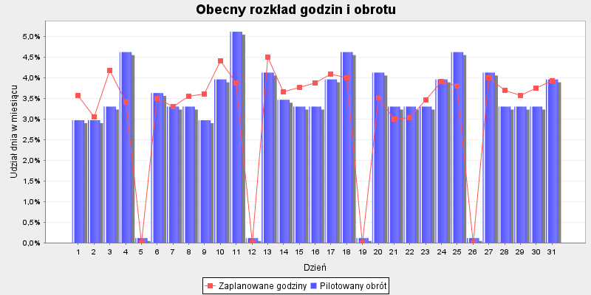
 |  |  |  |  | Godziny proporcjonalnie | Godziny aby zrealizować | Różnica godzin do
Dzień | Pilotaż obrotu | Udział dnia w TO | Zaplanowane godziny | Udział w godzinach | wg dziennego obrotu | Cel produktywności: 867.0 | celu produktywności

2020-07-01 | 180,000 zł | 2.97% | 242 | 3.56% | 202.7 | 208.6 | -33.4
2020-07-02 | 180,000 zł | 2.97% | 207.5 | 3.06% | 202.7 | 208.6 | 1.1
2020-07-03 | 200,000 zł | 3.30% | 284 | 4.18% | 225.2 | 231.7 | -52.3
2020-07-04 | 280,000 zł | 4.62% | 231 | 3.40% | 315.3 | 324.4 | 93.4
2020-07-05 | 7,000 zł | 0.12% | . | 0.00% | . | . | .
2020-07-06 | 220,000 zł | 3.63% | 238 | 3.51% | 247.7 | 254.9 | 16.9
2020-07-07 | 200,000 zł | 3.30% | 223.8 | 3.30% | 225.2 | 231.7 | 8
2020-07-08 | 200,000 zł | 3.30% | 241.3 | 3.55% | 225.2 | 231.7 | -9.5
2020-07-09 | 180,000 zł | 2.97% | 244.5 | 3.60% | 202.7 | 208.6 | -35.9
2020-07-10 | 240,000 zł | 3.96% | 300 | 4.42% | 270.2 | 278.1 | -21.9
2020-07-11 | 310,000 zł | 5.12% | 263 | 3.87% | 349 | 359.2 | 96.2
2020-07-12 | 7,000 zł | 0.12% | . | 0.00% | . | . | .
2020-07-13 | 250,000 zł | 4.13% | 305 | 4.49% | 281.5 | 289.7 | -15.3
2020-07-14 | 210,000 zł | 3.47% | 248 | 3.65% | 236.4 | 243.3 | -4.7
2020-07-15 | 200,000 zł | 3.30% | 256 | 3.77% | 225.2 | 231.7 | -24.3
2020-07-16 | 200,000 zł | 3.30% | 262.5 | 3.87% | 225.2 | 231.7 | -30.8
2020-07-17 | 240,000 zł | 3.96% | 278 | 4.09% | 270.2 | 278.1 | 0.1
2020-07-18 | 280,000 zł | 4.62% | 271 | 3.99% | 315.3 | 324.4 | 53.4
2020-07-19 | 7,000 zł | 0.12% | . | 0.00% | . | . | .
2020-07-20 | 250,000 zł | 4.13% | 239 | 3.52% | 281.5 | 289.7 | 50.7
2020-07-21 | 200,000 zł | 3.30% | 203 | 2.99% | 225.2 | 231.7 | 28.7
2020-07-22 | 200,000 zł | 3.30% | 206 | 3.03% | 225.2 | 231.7 | 25.7
2020-07-23 | 200,000 zł | 3.30% | 235.5 | 3.47% | 225.2 | 231.7 | -3.8
2020-07-24 | 240,000 zł | 3.96% | 266 | 3.92% | 270.2 | 278.1 | 12.1
2020-07-25 | 280,000 zł | 4.62% | 258 | 3.80% | 315.3 | 324.4 | 66.4
2020-07-26 | 7,000 zł | 0.12% | . | 0.00% | . | . | .
2020-07-27 | 250,000 zł | 4.13% | 272 | 4.01% | 281.5 | 289.7 | 17.7
2020-07-28 | 200,000 zł | 3.30% | 251 | 3.70% | 225.2 | 231.7 | -19.3
2020-07-29 | 200,000 zł | 3.30% | 242 | 3.56% | 225.2 | 231.7 | -10.3
2020-07-30 | 200,000 zł | 3.30% | 254.5 | 3.75% | 225.2 | 231.7 | -22.8
2020-07-31 | 240,000 zł | 3.96% | 267 | 3.93% | 270.2 | 278.1 | 11.1
Sumy: | 6058000 | 1 | 6790 | 1 | 6789 | 6987 | 198

BieganieOXELO
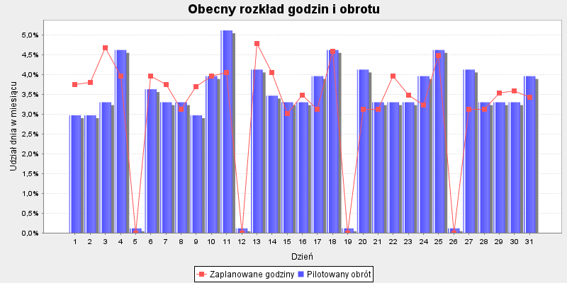
 |  |  |  |  | Godziny proporcjonalnie | Godziny aby zrealizować | Różnica godzin do
Dzień | Pilotaż obrotu | Udział dnia w TO | Zaplanowane godziny | Udział w godzinach | wg dziennego obrotu | Cel produktywności: 867.0 | celu produktywności

2020-07-01 | 25,256 zł | 2.97% | 36 | 3.75% | 28.7 | 24.3 | -11.7
2020-07-02 | 25,256 zł | 2.97% | 36.5 | 3.80% | 28.7 | 20.5 | -16
2020-07-03 | 28,062 zł | 3.30% | 45 | 4.69% | 31.9 | 31.4 | -13.6
2020-07-04 | 39,287 zł | 4.62% | 38 | 3.96% | 44.6 | 29.3 | -8.7
2020-07-05 | 982 zł | 0.12% | . | 0.00% | . | . | .
2020-07-06 | 30,868 zł | 3.63% | 38 | 3.96% | 35 | 27.1 | -10.9
2020-07-07 | 28,062 zł | 3.30% | 36 | 3.75% | 31.9 | 22.8 | -13.2
2020-07-08 | 28,062 zł | 3.30% | 30 | 3.12% | 31.9 | 25.1 | -4.9
2020-07-09 | 25,256 zł | 2.97% | 35.5 | 3.70% | 28.7 | 26.8 | -8.7
2020-07-10 | 33,674 zł | 3.96% | 38 | 3.96% | 38.2 | 32.8 | -5.2
2020-07-11 | 43,496 zł | 5.12% | 39 | 4.06% | 49.4 | 32.8 | -6.2
2020-07-12 | 982 zł | 0.12% | . | 0.00% | . | . | .
2020-07-13 | 35,078 zł | 4.13% | 46 | 4.79% | 39.8 | 33.1 | -12.9
2020-07-14 | 29,465 zł | 3.47% | 39 | 4.06% | 33.4 | 26.1 | -12.9
2020-07-15 | 28,062 zł | 3.30% | 29 | 3.02% | 31.9 | 26.1 | -2.9
2020-07-16 | 28,062 zł | 3.30% | 33.5 | 3.49% | 31.9 | 28.2 | -5.3
2020-07-17 | 33,674 zł | 3.96% | 30 | 3.12% | 38.2 | 31.7 | 1.7
2020-07-18 | 39,287 zł | 4.62% | 44 | 4.58% | 44.6 | 34 | -10
2020-07-19 | 982 zł | 0.12% | . | 0.00% | . | . | .
2020-07-20 | 35,078 zł | 4.13% | 30 | 3.12% | 39.8 | 27.1 | -2.9
2020-07-21 | 28,062 zł | 3.30% | 30 | 3.12% | 31.9 | 21 | -9
2020-07-22 | 28,062 zł | 3.30% | 38 | 3.96% | 31.9 | 21.4 | -16.6
2020-07-23 | 28,062 zł | 3.30% | 33.5 | 3.49% | 31.9 | 25.6 | -7.9
2020-07-24 | 33,674 zł | 3.96% | 31 | 3.23% | 38.2 | 30 | -1
2020-07-25 | 39,287 zł | 4.62% | 43 | 4.48% | 44.6 | 32.2 | -10.8
2020-07-26 | 982 zł | 0.12% | . | 0.00% | . | . | .
2020-07-27 | 35,078 zł | 4.13% | 30 | 3.12% | 39.8 | 28.4 | -1.6
2020-07-28 | 28,062 zł | 3.30% | 30 | 3.12% | 31.9 | 25.4 | -4.6
2020-07-29 | 28,062 zł | 3.30% | 34 | 3.54% | 31.9 | 25.3 | -8.7
2020-07-30 | 28,062 zł | 3.30% | 34.5 | 3.59% | 31.9 | 27.2 | -7.3
2020-07-31 | 33,674 zł | 3.96% | 33 | 3.44% | 38.2 | 28.1 | -4.9
Sumy: | 850000 | 1 | 961 | 1 | 960 | 744 | -217
 |  |  |  |  |  | godziny wg udziału w TO sklepu

Turystyka
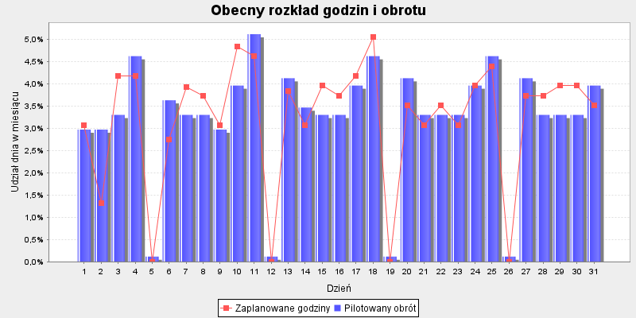
 |  |  |  |  | Godziny proporcjonalnie | Godziny aby zrealizować | Różnica godzin do
Dzień | Pilotaż obrotu | Udział dnia w TO | Zaplanowane godziny | Udział w godzinach | wg dziennego obrotu | Cel produktywności: 867.0 | celu produktywności

2020-07-01 | 54,969 zł | 2.97% | 28 | 3.08% | 27.2 | 52.8 | 24.8
2020-07-02 | 54,969 zł | 2.97% | 12 | 1.32% | 27.2 | 44.6 | 32.6
2020-07-03 | 61,076 zł | 3.30% | 38 | 4.18% | 30.2 | 68.3 | 30.3
2020-07-04 | 85,507 zł | 4.62% | 38 | 4.18% | 42.2 | 63.7 | 25.7
2020-07-05 | 2,138 zł | 0.12% | . | 0.00% | . | . | .
2020-07-06 | 67,184 zł | 3.63% | 25 | 2.75% | 33.2 | 59 | 34
2020-07-07 | 61,076 zł | 3.30% | 35.8 | 3.93% | 30.2 | 49.6 | 13.9
2020-07-08 | 61,076 zł | 3.30% | 34 | 3.74% | 30.2 | 54.7 | 20.7
2020-07-09 | 54,969 zł | 2.97% | 28 | 3.08% | 27.2 | 58.2 | 30.2
2020-07-10 | 73,292 zł | 3.96% | 44 | 4.84% | 36.2 | 71.4 | 27.4
2020-07-11 | 94,668 zł | 5.12% | 42 | 4.62% | 46.8 | 71.4 | 29.4
2020-07-12 | 2,138 zł | 0.12% | . | 0.00% | . | . | .
2020-07-13 | 76,345 zł | 4.13% | 35 | 3.85% | 37.7 | 72 | 37
2020-07-14 | 64,130 zł | 3.47% | 28 | 3.08% | 31.7 | 56.8 | 28.8
2020-07-15 | 61,076 zł | 3.30% | 36 | 3.96% | 30.2 | 56.8 | 20.8
2020-07-16 | 61,076 zł | 3.30% | 34 | 3.74% | 30.2 | 61.3 | 27.3
2020-07-17 | 73,292 zł | 3.96% | 38 | 4.18% | 36.2 | 68.9 | 30.9
2020-07-18 | 85,507 zł | 4.62% | 46 | 5.06% | 42.2 | 73.9 | 27.9
2020-07-19 | 2,138 zł | 0.12% | . | 0.00% | . | . | .
2020-07-20 | 76,345 zł | 4.13% | 32 | 3.52% | 37.7 | 59 | 27
2020-07-21 | 61,076 zł | 3.30% | 28 | 3.08% | 30.2 | 45.7 | 17.7
2020-07-22 | 61,076 zł | 3.30% | 32 | 3.52% | 30.2 | 46.6 | 14.6
2020-07-23 | 61,076 zł | 3.30% | 28 | 3.08% | 30.2 | 55.7 | 27.7
2020-07-24 | 73,292 zł | 3.96% | 36 | 3.96% | 36.2 | 65.2 | 29.2
2020-07-25 | 85,507 zł | 4.62% | 40 | 4.40% | 42.2 | 70.2 | 30.2
2020-07-26 | 2,138 zł | 0.12% | . | 0.00% | . | . | .
2020-07-27 | 76,345 zł | 4.13% | 34 | 3.74% | 37.7 | 61.8 | 27.8
2020-07-28 | 61,076 zł | 3.30% | 34 | 3.74% | 30.2 | 55.3 | 21.3
2020-07-29 | 61,076 zł | 3.30% | 36 | 3.96% | 30.2 | 55 | 19
2020-07-30 | 61,076 zł | 3.30% | 36 | 3.96% | 30.2 | 59.2 | 23.2
2020-07-31 | 73,292 zł | 3.96% | 32 | 3.52% | 36.2 | 61.2 | 29.2
Sumy: | 1850000 | 1 | 910 | 1 | 910 | 1618 | 709
 |  |  |  |  |  | godziny wg udziału w TO sklepu

Woda
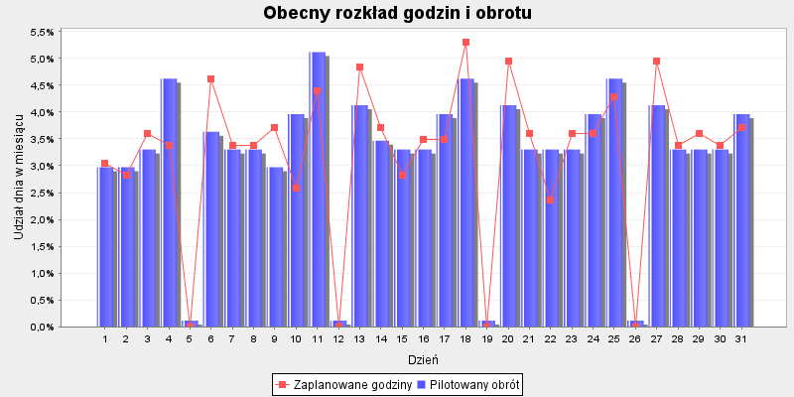
 |  |  |  |  | Godziny proporcjonalnie | Godziny aby zrealizować | Różnica godzin do
Dzień | Pilotaż obrotu | Udział dnia w TO | Zaplanowane godziny | Udział w godzinach | wg dziennego obrotu | Cel produktywności: 867.0 | celu produktywności

2020-07-01 | 29,861 zł | 2.97% | 27 | 3.04% | 26.5 | 28.7 | 1.7
2020-07-02 | 29,861 zł | 2.97% | 25 | 2.82% | 26.5 | 24.2 | -0.8
2020-07-03 | 33,179 zł | 3.30% | 32 | 3.60% | 29.5 | 37.1 | 5.1
2020-07-04 | 46,451 zł | 4.62% | 30 | 3.38% | 41.2 | 34.6 | 4.6
2020-07-05 | 1,161 zł | 0.12% | . | 0.00% | . | . | .
2020-07-06 | 36,497 zł | 3.63% | 41 | 4.62% | 32.4 | 32.1 | -8.9
2020-07-07 | 33,179 zł | 3.30% | 30 | 3.38% | 29.5 | 27 | -3
2020-07-08 | 33,179 zł | 3.30% | 30 | 3.38% | 29.5 | 29.7 | -0.3
2020-07-09 | 29,861 zł | 2.97% | 33 | 3.72% | 26.5 | 31.6 | -1.4
2020-07-10 | 39,815 zł | 3.96% | 23 | 2.59% | 35.3 | 38.8 | 15.8
2020-07-11 | 51,428 zł | 5.12% | 39 | 4.39% | 45.7 | 38.8 | -0.2
2020-07-12 | 1,161 zł | 0.12% | . | 0.00% | . | . | .
2020-07-13 | 41,474 zł | 4.13% | 43 | 4.84% | 36.8 | 39.1 | -3.9
2020-07-14 | 34,838 zł | 3.47% | 33 | 3.72% | 30.9 | 30.9 | -2.1
2020-07-15 | 33,179 zł | 3.30% | 25 | 2.82% | 29.5 | 30.9 | 5.9
2020-07-16 | 33,179 zł | 3.30% | 31 | 3.49% | 29.5 | 33.3 | 2.3
2020-07-17 | 39,815 zł | 3.96% | 31 | 3.49% | 35.3 | 37.5 | 6.5
2020-07-18 | 46,451 zł | 4.62% | 47 | 5.29% | 41.2 | 40.2 | -6.8
2020-07-19 | 1,161 zł | 0.12% | . | 0.00% | . | . | .
2020-07-20 | 41,474 zł | 4.13% | 44 | 4.95% | 36.8 | 32.1 | -11.9
2020-07-21 | 33,179 zł | 3.30% | 32 | 3.60% | 29.5 | 24.8 | -7.2
2020-07-22 | 33,179 zł | 3.30% | 21 | 2.36% | 29.5 | 25.3 | 4.3
2020-07-23 | 33,179 zł | 3.30% | 32 | 3.60% | 29.5 | 30.3 | -1.7
2020-07-24 | 39,815 zł | 3.96% | 32 | 3.60% | 35.3 | 35.4 | 3.4
2020-07-25 | 46,451 zł | 4.62% | 38 | 4.28% | 41.2 | 38.1 | 0.1
2020-07-26 | 1,161 zł | 0.12% | . | 0.00% | . | . | .
2020-07-27 | 41,474 zł | 4.13% | 44 | 4.95% | 36.8 | 33.6 | -10.4
2020-07-28 | 33,179 zł | 3.30% | 30 | 3.38% | 29.5 | 30 | 0
2020-07-29 | 33,179 zł | 3.30% | 32 | 3.60% | 29.5 | 29.9 | -2.1
2020-07-30 | 33,179 zł | 3.30% | 30 | 3.38% | 29.5 | 32.1 | 2.1
2020-07-31 | 39,815 zł | 3.96% | 33 | 3.72% | 35.3 | 33.2 | 0.2
Sumy: | 1005000 | 1 | 888 | 1 | 888 | 879 | -9
 |  |  |  |  |  | godziny wg udziału w TO sklepu

Tetris-GryRakiety
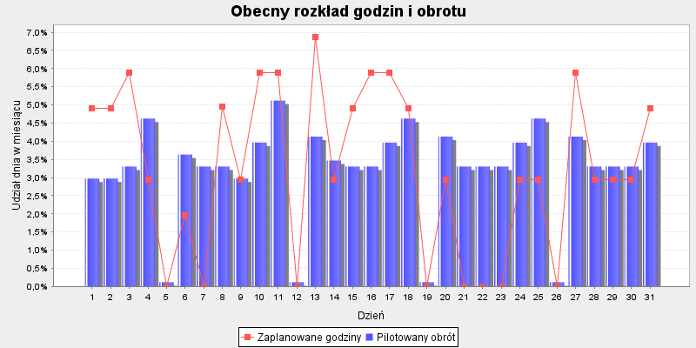
 |  |  |  |  | Godziny proporcjonalnie | Godziny aby zrealizować | Różnica godzin do
Dzień | Pilotaż obrotu | Udział dnia w TO | Zaplanowane godziny | Udział w godzinach | wg dziennego obrotu | Cel produktywności: 867.0 | celu produktywności

2020-07-01 | 18,605 zł | 2.97% | 20 | 4.90% | 13.8 | 17.9 | -2.1
2020-07-02 | 18,605 zł | 2.97% | 20 | 4.90% | 13.8 | 15.1 | -4.9
2020-07-03 | 20,673 zł | 3.30% | 24 | 5.88% | 15.3 | 23.1 | -0.9
2020-07-04 | 28,942 zł | 4.62% | 12 | 2.94% | 21.4 | 21.5 | 9.5
2020-07-05 | 724 zł | 0.12% | . | 0.00% | . | . | .
2020-07-06 | 22,740 zł | 3.63% | 8 | 1.96% | 16.9 | 20 | 12
2020-07-07 | 20,673 zł | 3.30% | . | 0.00% | . | 16.8 | 16.8
2020-07-08 | 20,673 zł | 3.30% | 20.3 | 4.96% | 15.3 | 18.5 | -1.7
2020-07-09 | 18,605 zł | 2.97% | 12 | 2.94% | 13.8 | 19.7 | 7.7
2020-07-10 | 24,807 zł | 3.96% | 24 | 5.88% | 18.4 | 24.2 | 0.2
2020-07-11 | 32,043 zł | 5.12% | 24 | 5.88% | 23.7 | 24.2 | 0.2
2020-07-12 | 724 zł | 0.12% | . | 0.00% | . | . | .
2020-07-13 | 25,841 zł | 4.13% | 28 | 6.86% | 19.2 | 24.4 | -3.6
2020-07-14 | 21,706 zł | 3.47% | 12 | 2.94% | 16.1 | 19.2 | 7.2
2020-07-15 | 20,673 zł | 3.30% | 20 | 4.90% | 15.3 | 19.2 | -0.8
2020-07-16 | 20,673 zł | 3.30% | 24 | 5.88% | 15.3 | 20.8 | -3.2
2020-07-17 | 24,807 zł | 3.96% | 24 | 5.88% | 18.4 | 23.3 | -0.7
2020-07-18 | 28,942 zł | 4.62% | 20 | 4.90% | 21.4 | 25 | 5
2020-07-19 | 724 zł | 0.12% | . | 0.00% | . | . | .
2020-07-20 | 25,841 zł | 4.13% | 12 | 2.94% | 19.2 | 20 | 8
2020-07-21 | 20,673 zł | 3.30% | . | 0.00% | . | 15.5 | 15.5
2020-07-22 | 20,673 zł | 3.30% | . | 0.00% | . | 15.8 | 15.8
2020-07-23 | 20,673 zł | 3.30% | . | 0.00% | . | 18.9 | 18.9
2020-07-24 | 24,807 zł | 3.96% | 12 | 2.94% | 18.4 | 22.1 | 10.1
2020-07-25 | 28,942 zł | 4.62% | 12 | 2.94% | 21.4 | 23.8 | 11.8
2020-07-26 | 724 zł | 0.12% | . | 0.00% | . | . | .
2020-07-27 | 25,841 zł | 4.13% | 24 | 5.88% | 19.2 | 20.9 | -3.1
2020-07-28 | 20,673 zł | 3.30% | 12 | 2.94% | 15.3 | 18.7 | 6.7
2020-07-29 | 20,673 zł | 3.30% | 12 | 2.94% | 15.3 | 18.6 | 6.6
2020-07-30 | 20,673 zł | 3.30% | 12 | 2.94% | 15.3 | 20 | 8
2020-07-31 | 24,807 zł | 3.96% | 20 | 4.90% | 18.4 | 20.7 | 0.7
Sumy: | 626173 | 1 | 408 | 1 | 401 | 548 | 140
 |  |  |  |  |  | godziny wg udziału w TO sklepu

Fitness

 |  |  |  |  | Godziny proporcjonalnie | Godziny aby zrealizować | Różnica godzin do
Dzień | Pilotaż obrotu | Udział dnia w TO | Zaplanowane godziny | Udział w godzinach | wg dziennego obrotu | Cel produktywności: 867.0 | celu produktywności

2020-07-01 | 19,462 zł | 2.97% | 30 | 3.19% | 28.1 | 18.7 | -11.3
2020-07-02 | 19,462 zł | 2.97% | 23 | 2.44% | 28.1 | 15.8 | -7.2
2020-07-03 | 21,624 zł | 3.30% | 38 | 4.04% | 31.2 | 24.2 | -13.8
2020-07-04 | 30,274 zł | 4.62% | 34 | 3.61% | 43.7 | 22.5 | -11.5
2020-07-05 | 757 zł | 0.12% | . | 0.00% | . | . | .
2020-07-06 | 23,787 zł | 3.63% | 39 | 4.14% | 34.3 | 20.9 | -18.1
2020-07-07 | 21,624 zł | 3.30% | 35 | 3.72% | 31.2 | 17.6 | -17.4
2020-07-08 | 21,624 zł | 3.30% | 38 | 4.04% | 31.2 | 19.4 | -18.6
2020-07-09 | 19,462 zł | 2.97% | 32 | 3.40% | 28.1 | 20.6 | -11.4
2020-07-10 | 25,949 zł | 3.96% | 38 | 4.04% | 37.5 | 25.3 | -12.7
2020-07-11 | 33,518 zł | 5.12% | 29 | 3.08% | 48.4 | 25.3 | -3.7
2020-07-12 | 757 zł | 0.12% | . | 0.00% | . | . | .
2020-07-13 | 27,030 zł | 4.13% | 39 | 4.14% | 39 | 25.5 | -13.5
2020-07-14 | 22,706 zł | 3.47% | 36 | 3.83% | 32.8 | 20.1 | -15.9
2020-07-15 | 21,624 zł | 3.30% | 37 | 3.93% | 31.2 | 20.1 | -16.9
2020-07-16 | 21,624 zł | 3.30% | 36 | 3.83% | 31.2 | 21.7 | -14.3
2020-07-17 | 25,949 zł | 3.96% | 40 | 4.25% | 37.5 | 24.4 | -15.6
2020-07-18 | 30,274 zł | 4.62% | 36 | 3.83% | 43.7 | 26.2 | -9.8
2020-07-19 | 757 zł | 0.12% | . | 0.00% | . | . | .
2020-07-20 | 27,030 zł | 4.13% | 39 | 4.14% | 39 | 20.9 | -18.1
2020-07-21 | 21,624 zł | 3.30% | 30 | 3.19% | 31.2 | 16.2 | -13.8
2020-07-22 | 21,624 zł | 3.30% | 23 | 2.44% | 31.2 | 16.5 | -6.5
2020-07-23 | 21,624 zł | 3.30% | 39 | 4.14% | 31.2 | 19.7 | -19.3
2020-07-24 | 25,949 zł | 3.96% | 40 | 4.25% | 37.5 | 23.1 | -16.9
2020-07-25 | 30,274 zł | 4.62% | 32 | 3.40% | 43.7 | 24.8 | -7.2
2020-07-26 | 757 zł | 0.12% | . | 0.00% | . | . | .
2020-07-27 | 27,030 zł | 4.13% | 32 | 3.40% | 39 | 21.9 | -10.1
2020-07-28 | 21,624 zł | 3.30% | 37 | 3.93% | 31.2 | 19.6 | -17.4
2020-07-29 | 21,624 zł | 3.30% | 30 | 3.19% | 31.2 | 19.5 | -10.5
2020-07-30 | 21,624 zł | 3.30% | 39 | 4.14% | 31.2 | 20.9 | -18.1
2020-07-31 | 25,949 zł | 3.96% | 40 | 4.25% | 37.5 | 21.7 | -18.3
Sumy: | 655000 | 1 | 941 | 1 | 941 | 573 | -368
 |  |  |  |  |  | godziny wg udziału w TO sklepu

Rowery
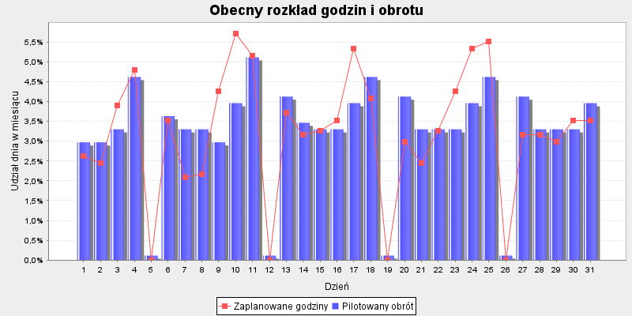
 |  |  |  |  | Godziny proporcjonalnie | Godziny aby zrealizować | Różnica godzin do
Dzień | Pilotaż obrotu | Udział dnia w TO | Zaplanowane godziny | Udział w godzinach | wg dziennego obrotu | Cel produktywności: 867.0 | celu produktywności

2020-07-01 | 28,821 zł | 2.97% | 29 | 2.63% | 33 | 27.7 | -1.3
2020-07-02 | 28,821 zł | 2.97% | 27 | 2.45% | 33 | 23.4 | -3.6
2020-07-03 | 32,024 zł | 3.30% | 43 | 3.89% | 36.6 | 35.8 | -7.2
2020-07-04 | 44,833 zł | 4.62% | 53 | 4.80% | 51.3 | 33.4 | -19.6
2020-07-05 | 1,121 zł | 0.12% | . | 0.00% | . | . | .
2020-07-06 | 35,226 zł | 3.63% | 39 | 3.53% | 40.3 | 30.9 | -8.1
2020-07-07 | 32,024 zł | 3.30% | 23 | 2.08% | 36.6 | 26 | 3
2020-07-08 | 32,024 zł | 3.30% | 24 | 2.17% | 36.6 | 28.7 | 4.7
2020-07-09 | 28,821 zł | 2.97% | 47 | 4.26% | 33 | 30.5 | -16.5
2020-07-10 | 38,429 zł | 3.96% | 63 | 5.71% | 43.9 | 37.5 | -25.5
2020-07-11 | 49,637 zł | 5.12% | 57 | 5.16% | 56.8 | 37.5 | -19.5
2020-07-12 | 1,121 zł | 0.12% | . | 0.00% | . | . | .
2020-07-13 | 40,030 zł | 4.13% | 41 | 3.71% | 45.8 | 37.8 | -3.2
2020-07-14 | 33,625 zł | 3.47% | 35 | 3.17% | 38.4 | 29.8 | -5.2
2020-07-15 | 32,024 zł | 3.30% | 36 | 3.26% | 36.6 | 29.8 | -6.2
2020-07-16 | 32,024 zł | 3.30% | 39 | 3.53% | 36.6 | 32.2 | -6.8
2020-07-17 | 38,429 zł | 3.96% | 59 | 5.34% | 43.9 | 36.1 | -22.9
2020-07-18 | 44,833 zł | 4.62% | 45 | 4.08% | 51.3 | 38.8 | -6.2
2020-07-19 | 1,121 zł | 0.12% | . | 0.00% | . | . | .
2020-07-20 | 40,030 zł | 4.13% | 33 | 2.99% | 45.8 | 30.9 | -2.1
2020-07-21 | 32,024 zł | 3.30% | 27 | 2.45% | 36.6 | 23.9 | -3.1
2020-07-22 | 32,024 zł | 3.30% | 36 | 3.26% | 36.6 | 24.4 | -11.6
2020-07-23 | 32,024 zł | 3.30% | 47 | 4.26% | 36.6 | 29.2 | -17.8
2020-07-24 | 38,429 zł | 3.96% | 59 | 5.34% | 43.9 | 34.2 | -24.8
2020-07-25 | 44,833 zł | 4.62% | 61 | 5.53% | 51.3 | 36.8 | -24.2
2020-07-26 | 1,121 zł | 0.12% | . | 0.00% | . | . | .
2020-07-27 | 40,030 zł | 4.13% | 35 | 3.17% | 45.8 | 32.4 | -2.6
2020-07-28 | 32,024 zł | 3.30% | 35 | 3.17% | 36.6 | 29 | -6
2020-07-29 | 32,024 zł | 3.30% | 33 | 2.99% | 36.6 | 28.8 | -4.2
2020-07-30 | 32,024 zł | 3.30% | 39 | 3.53% | 36.6 | 31 | -8
2020-07-31 | 38,429 zł | 3.96% | 39 | 3.53% | 43.9 | 32.1 | -6.9
Sumy: | 970000 | 1 | 1104 | 1 | 1104 | 849 | -255
 |  |  |  |  |  | godziny wg udziału w TO sklepu

